スポンサー広告
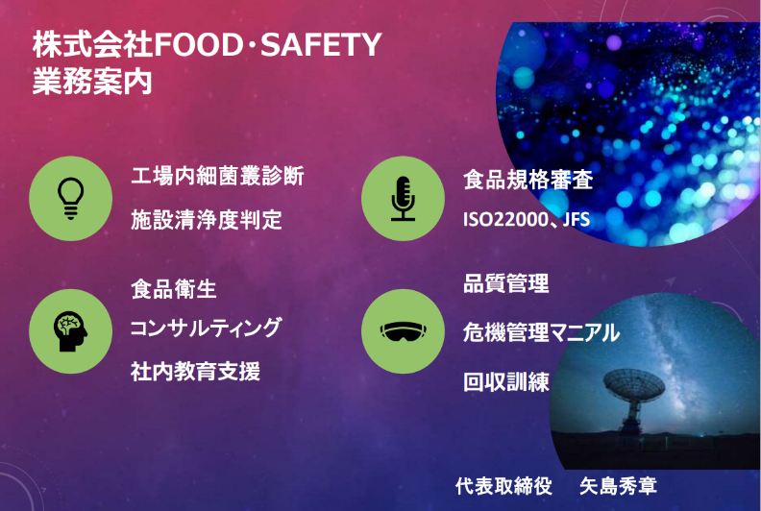

33 ノロウイルス関連情報
ノロウイルス指数平年より低いものの散発事故あり |  |  |  |  |  |  |  | 出典:東京都感染症情報センター
 |  |  |  |  |  |  |  | （最近５年間の週値の比較）
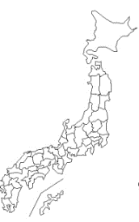
東京都は レベル1 全国平均 (レベル1) 1.67

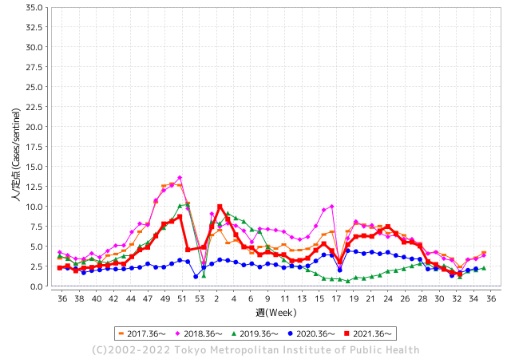
散発事故事例の報告多数

 |  |  |  |  |  |  |  |  |  |  |  | レベル5

 |  |  |  |  |  |  |  |  |  |  |  | レベル4

 |  |  |  |  |  |  |  |  |  |  |  | レベル3

 |  |  |  |  |  |  |  |  |  |  |  | レベル2
GⅡ 32週 0例 |  |  |  |  | GⅡ 33週 0例 |  |  |  |  |  |  | レベル1
地方衛生研究所情報 |  |  | 傾向 |  | 出典：地方衛生研究所ネットワーク
ノロウイルスが流行しています |  |  |  |  |  |  |  | http://idsc.tokyo-eiken.go.jp/diseases/gastro/gastro/
 |  |  |  | 流行警報 | 警戒警報
 | 2022-08-28 |  | 低散発 | 定点観測値 |  | ▲:減少 | 今週のニュース（Noroｖｉｒｕｓ） (8/22-8/28)
都道府県名 | 流行 ☆増加 ★減少☆★1つで約1ポイント |  |  | 2022/32週 | 2022/33週 | 対前週 | 大量発症事故（業種／内容） 今週 , 色抜き(先週) |  |  |  | ニュースソース | 日時
北海道 | ★ |  |  | 0.73 | 0.65 | ▲ 0.08 |  |  |  |  |  |  | 北海道
青森県 | ☆ |  |  | 1.19 | 1.24 | 0.05 |  |  |  |  |  |  | 青森県
岩手県 | ★ |  |  | 1.55 | 1.35 | ▲ 0.20 |  |  |  |  |  |  | 岩手県
宮城県 | ★ |  |  | 1.29 | 1.17 | ▲ 0.12 |  |  |  |  |  |  | 宮城県
秋田県 | ★ |  |  | 0.73 | 0.69 | ▲ 0.04 |  |  |  |  |  |  | 秋田県
山形県 | ★ |  |  | 1.79 | 1.17 | ▲ 0.62 |  |  |  |  |  |  | 山形県
福島県 | ★ |  |  | 1.18 | 1.02 | ▲ 0.16 |  |  |  |  |  |  | 福島県
茨城県 | ★ |  |  | 1.27 | 0.84 | ▲ 0.43 |  |  |  |  |  |  | 茨城県
栃木県 | ★ |  |  | 1 | 0.46 | ▲ 0.54 |  |  |  |  |  |  | 栃木県
群馬県 | ☆ |  |  | 1.53 | 1.69 | 0.16 |  |  |  |  |  |  | 群馬県
埼玉県 | ☆ |  |  | 1.88 | 2.1 | 0.22 |  |  |  |  |  |  | 埼玉県
千葉県 | ☆ |  |  | 1.14 | 1.48 | 0.34 |  |  |  |  |  |  | 千葉県
東京都 | ★ |  |  | 1.72 | 1.53 | ▲ 0.19 |  |  |  |  |  |  | 東京都
神奈川県 | ☆ |  |  | 1.29 | 1.38 | 0.09 |  |  |  |  |  |  | 神奈川県
新潟県 | ★ |  |  | 1.23 | 1.14 | ▲ 0.09 |  |  |  |  |  |  | 新潟県
富山県 | ☆ |  |  | 1.24 | 2.17 | 0.93 |  |  |  |  |  |  | 富山県
石川県 | ☆ |  |  | 1.9 | 2.69 | 0.79 |  |  |  |  |  |  | 石川県
福井県 | ★ |  |  | 3.78 | 3.35 | ▲ 0.43 |  |  |  |  |  |  | 福井県
山梨県 | ★ |  |  | 2.41 | 1.88 | ▲ 0.53 |  |  |  |  |  |  | 山梨県
長野県 | ★ |  |  | 2.13 | 1.31 | ▲ 0.82 |  |  |  |  |  |  | 長野県
岐阜県 | ☆ |  |  | 1.06 | 1.11 | 0.05 |  |  |  |  |  |  | 岐阜県
静岡県 | ☆ |  |  | 1.57 | 2.24 | 0.67 |  |  |  |  |  |  | 静岡県
愛知県 | ★ |  |  | 1.25 | 1.16 | ▲ 0.09 |  |  |  |  |  |  | 愛知県
三重県 | ☆ |  |  | 1.79 | 1.82 | 0.03 |  |  |  |  |  |  | 三重県
滋賀県 | ★ |  |  | 1.72 | 1.66 | ▲ 0.06 |  |  |  |  |  |  | 滋賀県
京都府 | ★ |  |  | 1.21 | 0.89 | ▲ 0.32 |  |  |  |  |  |  | 京都府
大阪府 | ★ |  |  | 1.55 | 1.44 | ▲ 0.11 |  |  |  |  |  |  | 大阪府
兵庫県 | ☆ |  |  | 1.94 | 2.05 | 0.11 |  |  |  |  |  |  | 兵庫県
奈良県 | ★ |  |  | 1.85 | 1.79 | ▲ 0.06 |  |  |  |  |  |  | 奈良県
和歌山県 | ☆ |  |  | 0.87 | 1.6 | 0.73 |  |  |  |  |  |  | 和歌山県
鳥取県 | ★ |  |  | 2.58 | 2.11 | ▲ 0.47 |  |  |  |  |  |  | 鳥取県
島根県 | ☆ |  |  | 2.43 | 2.48 | 0.05 |  |  |  |  |  |  | 島根県
岡山県 | ★ |  |  | 2.52 | 2.3 | ▲ 0.22 |  |  |  |  |  |  | 岡山県
広島県 | ★ |  |  | 1.96 | 1.75 | ▲ 0.21 |  |  |  |  |  |  | 広島県
山口県 | ★ |  |  | 1.67 | 1.6 | ▲ 0.07 |  |  |  |  |  |  | 山口県
徳島県 | ☆ |  |  | 2.48 | 2.83 | 0.35 |  |  |  |  |  |  | 徳島県
香川県 | ★ |  |  | 3.04 | 2.32 | ▲ 0.72 |  |  |  |  |  |  | 香川県
愛媛県 | ★ |  |  | 2.86 | 2.05 | ▲ 0.81 |  |  |  |  |  |  | 愛媛県
高知県 | ☆ |  |  | 1.04 | 1.5 | 0.46 |  |  |  |  |  |  | 高知県
福岡県 | ☆ |  |  | 2.68 | 2.82 | 0.14 |  |  |  |  |  |  | 福岡県
佐賀県 | ☆ |  |  | 0.83 | 1.22 | 0.39 |  |  |  |  |  |  | 佐賀県
長崎県 | ★ |  |  | 1.52 | 1.23 | ▲ 0.29 |  |  |  |  |  |  | 長崎県
熊本県 | ☆☆ |  |  | 2.14 | 3.76 | 1.62 |  |  |  |  |  |  | 熊本県
大分県 | ★ |  |  | 4.5 | 4.08 | ▲ 0.42 |  |  |  |  |  |  | 大分県
宮崎県 | ☆ |  |  | 2.72 | 3.86 | 1.14 |  |  |  |  |  |  | 宮崎県
鹿児島県 | ☆ |  |  | 2.11 | 2.39 | 0.28 |  |  |  |  |  |  | 鹿児島県
沖縄県 | ★ |  |  | 2.47 | 1.59 | ▲ 0.88 |  |  |  |  |  |  | 沖縄県
全国 | - |  |  | 1.67 | 1.67 | 0.00
 |  |  |  |  |  |  |  |  |  |  | 0 | 0
 |  |  |  | 今週 |  |  | 管理レベル「1」
 |  | 先週に比べて全国平均は |  |  |  | 1.67 | ：先週より | 0.00
 |  | 東京都は |  |  |  | 1.53 | ：先週より | ▲ 0.19
 |  | 最高指数は |  |  | 大分県 | 4.08 | 全国で10.00を超える都道府県数は |  | 0ヶ所 | 増減 | 0

1 | 県内で流行・食中毒原因が一件以上報告される 定点観測値が2.00を超える |  |  |  |  | 【情報共有】 週間・情報収集/情報共有は月一回以上 【体調管理】 従業員の健康チェックは続ける

33 衛生訓話
毎週 ひとつ 覚えていきましょう
今週のお題 (揚げ油の煙が出たら要注意!)
なぜ !？ 揚げ油は色や匂い、泡の立ち方を注意しないと駄目なの?
↓ 職場の先輩は以下のことを理解して わかり易く 指導しましょう ↓

 |  | ★揚げ油は使用するたびに徐々に劣化します。 ★油は酸化、過酸化物価、粘度を調べることで品質の評価ができます。現場で使用できる簡易な検査試薬も市販されています。 ★毎日揚げ油を使っている人は、色や泡の立ち方、煙の立ち上がり方で揚げ油の品質が評価できます。フライの適温は160-180℃です。精製度の良い油は、220-230℃でも色、臭いに変化がなく、煙は立ち上がりません。 ★揚げ物を揚げるときに煙が立つような油は、既に交換の時期を過ぎていると判断して下さい。カラリと揚がらず食感も良くないはずです。

 | フライオイルの劣化は、使用している油の色調、発泡、発煙、臭いの4点から判断することが大切です。 油が劣化していくと ・色調は徐々に黒ずみ不透明になります。 ・発泡は油が新しいうちは大きな泡が出ますが、徐々に細かな泡が出る(カニ泡)状態になります。 ・高温にならないと出なかった煙が、低い温度(150-160℃)でも出るようになります。 ・新しいうちは臭いがないのに、使っているうちに徐々に油くさくなり、更に使い続けるとイオウ臭が漂うようになります。 油は定期的に揚げカスを取り除き、定期的に差し油しましょう。大量調理で劣化が進んだときには、全部交換しましょう。●劣化の進んだ揚げ油を使い続けると、品質の悪い揚げ物になり、時に健康被害の原因にもなります。

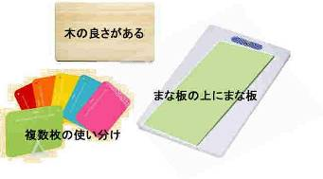

33 新型コロナウイルス情報
 |  | 累計感染者数の増加ペース 124 |  |  |  | コロナは既にWITHの時代、BA5の第五波も終息状態です。

アジアの感染者はどのようなペースで増えているのか。横軸は累計感染者が100人を超えてからの日数を、縦軸は累計感染者数を示す。縦軸は対数目盛り。傾きが増加のペースを表す。中国は武漢閉鎖前の2020年1月中旬に100人を超えた。インドは31日目で1万人、66日目で10万人、125日目で100万人、280日目に1000万人に到達した。日本は253日目に10万人を超えた。
*評価に値する政府のコロナ対策 第三回ブースター接種の予定を明確にすべき時期!!
*世界は感染第6波リバウンドもピークアウトしているものの 今週はまだ毎日70万人が新規感染状態。 *なぜ進まない国産ワクチン製造承認
 | 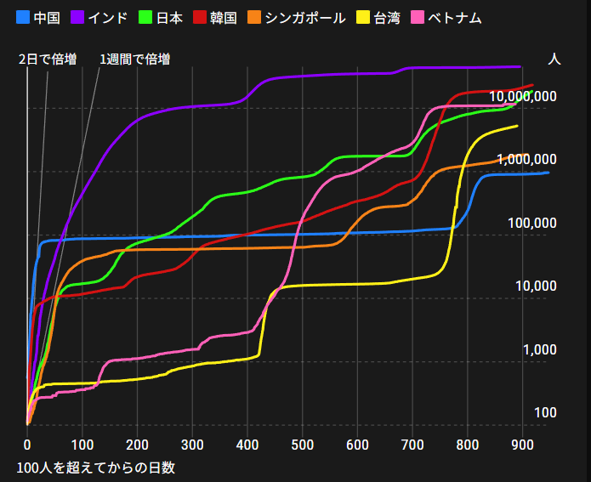
 |  | 今週の新型コロナ 新規感染者数 世界で491万人(対前週に対して92万人減少)
 | 世界の新規感染者数: 491万人で感染拡大 世界は第6波が確実にピークアウト 北半球は春から夏に向かう。 |  |  |  |  |  |  |  |  |  |  |  |  |  | ddf
 | コロナ・ワクチン接種予定と内容 (元阿部首相と菅前首相の最大の功績)
 |  |  |  |  |  |  |  |  |  |  |  |  |  |  |  | >
世界の感染率は1.09% :増減なし
65歳以上の高齢者に肺炎発症による重度化リスクが高い
)
 |  | Reported 8/28 6:20 (前週より491万人) 世界は感染 第四波は終息中、アジアでは一部拡大傾向 |  |  |  |  |  |  |  |  |  |  |  |  | 4,911,794
 |  | https://gisanddata.maps.arcgis.com/apps/opsdashboard/index.html#/bda7594740fd40299423467b48e9ecf6

世界の増加率が上昇
o BA5・2
 |  |  |  |  |  |  |  |  |  |  |  |  |  | 4,911,794
 |  |  | 現在の新型コロナウイルス感染者数 |  |  | 前週 | 患者数 | 対世界比% | 死者数 | 致死率 | 対前週増加率
 |  |  |  |  | Total | 595,531,130 | 600,442,924 | 100.0% | 6,485,216 | 1.09% | 100.8% | 前週からの増加数
 |  |  |  |  | 米国 | 93,633,499 | 94,184,146 | 15.7% | 1,043,838 | 1.1% | 100.6% |  | 4,911,794
 |  |  |  |  | カナダ | 4,167,111 | 4,187,887 | 0.7% | 44,058 | 1.1% | 100.5%
 |  |  |  |  | メキシコ | 6,949,653 | 7,001,590 | 1.2% | 329,289 | 4.7% | 100.7%
 |  |  |  |  | ブラジル | 34,264,237 | 34,368,909 | 5.7% | 683,397 | 2.0% | 100.3%
 |  |  |  |  | ｱﾙｾﾞﾝﾁﾝ | 9,633,732 | 9,658,391 | 1.6% | 129,646 | 1.3% | 100.3%
 |  |  |  |  | チリ | 4,432,586 | 4,487,453 | 0.7% | 60,382 | 1.3% | 101.2%
 |  |  |  |  | 南アフリカ | 4,009,509 | 4,011,210 | 0.7% | 102,084 | 2.5% | 100.0%
 |  |  |  |  | トルコ | 16,671,848 | 16,671,848 | 2.8% | 100,400 | 0.6% | 100.0%
 |  |  |  |  | イラン | 7,503,369 | 7,521,969 | 1.3% | 143,684 | 1.9% | 100.2%
 |  |  |  |  | インド | 44,327,890 | 44,398,696 | 7.4% | 527,597 | 1.2% | 100.2%
 |  |  |  |  | パキスタン | 1,565,768 | 1,568,183 | 0.3% | 30,571 | 2.0% | 100.2%
 |  |  |  |  | ロシア | 18,800,180 | 19,077,368 | 3.2% | 376,219 | 2.0% | 101.5%
 |  |  |  |  | スペイン | 13,314,764 | 13,332,976 | 2.2% | 112,454 | 0.8% | 100.1%
 |  |  |  |  | フランス | 34,535,255 | 34,662,834 | 5.8% | 154,897 | 0.4% | 100.4%
 |  |  |  |  | ドイツ | 31,808,179 | 32,041,348 | 5.3% | 147,104 | 0.5% | 100.7% | 日本の感染状況は、いまだ世界平均の10倍ほど多い カウント方法が各国と差異があるとの指摘有
 |  |  |  |  | 日本 | 16,962,177 | 18,374,230 | 3.1% | 38,826 | 0.2% | 108.3%
 |  |  |  |  | 中国 | 2,388,568 | 2,452,273 | 0.4% | 14,886 | 0.6% | 102.7%

世界の第5波 BA5
 |  |  |  |  |  |  |  |  |  |  | 世界的にみて感染増加率は前週の85%になっています。また感染症の世界的流行以来でも致死率は、最近のBA5株では、1.1%以下です。こうなると感染症法の位置づけとしても5類季節性インフルエンザ相当が適当となります。 なお患者数は、全数把握は当然必要です。詳細な診断情報は、高齢者と基礎疾患を持つもの、更に12歳以下の学童や幼児の重症例が必要です。

第一波 第二波 第三波 第四波 第五波

 | 日本の感染症BCPステージ
 | フェイズ別 対策立案
 | 1. 地域的に発生していない段階
 | 2. 地域、顧客所在地に感染者が確認された段階
 | 3. 地域住民、同居者の参加団体に感染者が確認された段階 |  |  |  |  |  |  |  |  |  |  |  | 企業内に感染者が発見された場合の対応と手順が具体的に用意されていないとパニックになる。 準備が大勢。ステークホルダーへの告知も当然前提。
 | 4 職場で複数の濃厚接触者が判明した段階
 | 5. 3で複数もしくは感染が拡大する段階
 | 6. 従業員もしくはその家族に感染確認の段階
 | 7. 5で感染が収まらない段階
 | 7. パンデミック(大流行)宣言の段階

 | ・組織・連絡体制 ・社内、社外
 | 緊急連絡網 所轄保健所、公共機関との連帯
 | 現状リスクｺﾐﾆｭケーション、顧客への情報開示
 | ・予防体制 消毒材、マスク備品準備、就業前後の除菌 検温と報告
 | ・診療体制 もしもの場合の相談医療先の確保、連絡
 | ・就業体制の見直対策 感染者の発症時の業務継続対応
 | 病院、介護・老人施設への入室時の対応、営業車両の洗浄
 | ・長期間休業に対する対策 従業員のケア

 | フェイズ | 緊急連絡網 | 消毒材 | マスク | 検温 | 行動履歴整理 | 保健所 医療機関 | 顧客連絡 | 就業 体制 | 入館チェック | 従業員ケア | PCR検査確認
 |  |  |  |  | 37.5℃↑
 | 1 | 〇 |  |  |  |  |  |  |  | 〇
 | 2 | 〇 | 〇 | 〇 | 〇 |  |  |  | 〇* | 〇 |  |  | *テレワーク、隔日出勤
 | 3 | 〇 | 〇 | 〇 | 〇 |  |  |  | 〇 | 〇 | 〇
対策 | 4 | 〇 | 〇 | 〇 | 〇 | 〇 | 〇 | ★ | 〇 | 〇 | 〇 | 〇 | 無症状なら１週間経過と就業制限
 | 5 | 〇 | 〇 | 〇 | 〇 | 〇 | 〇 | 〇 | 〇 | 〇 | 〇 | 〇
 | 6 | 〇 | 〇 | 〇 | 〇 | 〇 | 〇 | 〇 | 〇 | 〇 | 〇 | 〇
 | 7 | 〇 | 〇 | 〇 | 〇 | 〇 | 〇 | 〇 | 〇 | 〇 | 〇 | 〇

 |  |  |  |  |  |  |  | ★PCR+

33 感染症統計
届出感染症 第三類 腸管出血性大腸菌 |  |  |  |  |  |  |  |  |  |  |  |  |  | 届出感染症 第三類 細菌性赤痢菌
全国 報告数推移 医療機関からの届出数 |  |  |  |  |  |  |  |  |  |  |  |  |  | 全国 報告数推移 届出患者数（人）
 | 1月 | 2月 | 3月 | 4月 | 5月 | 6月 | 7月 | 8月 | 9月 | 10月 | 11月 | 12月 | 合計 |  | 1月 | 2月 | 3月 | 4月 | 5月 | 6月 | 7月 | 8月 | 9月 | 10月 | 11月 | 12月 | 合計
12-21年月平均 | 65 | 56 | 64 | 102 | 185 | 405 | 613 | 857 | 563 | 366 | 211 | 132 | 3,621 | 12-21年月平均 | 10 | 10 | 15 | 8 | 11 | 10 | 9 | 13 | 11 | 22 | 13 | 13 | 143
 |  |  |  |  |  |  |  | 今週 |  |  |  |  |  |  |  |  |  |  |  |  |  | 今週
 |  |  |  |  |  |  |  | 129 |  |  |  |  |  |  |  |  |  |  |  |  |  | 1
2022年 | 81 | 39 | 72 | 88 | 258 | 412 | 538 | 373 |  |  |  |  | 1,861 | 2022年 | 0 | 5 | 4 | 1 | 1 | 1 | 1 | 1 |  |  |  |  | 14
2021年 | 81 | 48 | 71 | 128 | 171 | 350 | 569 | 553 | 458 | 306 | 220 | 229 | 3,184 | 2021年 | 1 | 2 | 1 | 0 | 0 | 0 | 1 | 1 | 0 | 1 | 0 | 0 | 7
2020年 | 112 | 85 | 60 | 97 | 95 | 305 | 544 | 449 | 475 | 505 | 219 | 98 | 3,044 | 2020年 | 16 | 1 | 19 | 3 | 13 | 1 | 2 | 2 | 0 | 24 | 4 | 1 | 86
2019年 | 84 | 100 | 77 | 80 | 236 | 438 | 631 | 752 | 523 | 427 | 253 | 136 | 3,737 | 2019年 | 7 | 7 | 13 | 3 | 8 | 11 | 5 | 11 | 9 | 9 | 20 | 35 | 138
2018年10月3日、山梨県内の宿坊を利用した2グループ42名が赤痢にかかりました。使用水や従事者からは赤痢菌が検出されておらず現在のところ感染源は不明です。
2018年 | 41 | 44 | 67 | 103 | 311 | 415 | 539 | 1,165 | 534 | 297 | 205 | 92 | 3,813 | 2018年 | 9 | 22 | 18 | 9 | 21 | 14 | 6 | 13 | 7 | 81 | 31 | 37 | 268
埼玉県と群馬県の総菜店で販売されたポテトサラダを食べた人が腸管出血性大腸菌O157に感染した、という集団食中毒に関するニュースが2017年8月21日以降、新聞やテレビで取り上げられました。
2017年 | 57 | 35 | 95 | 112 | 131 | 340 | 483 | 1339 | 614 | 349 | 236 | 68 | 3,859 | 2017年 | 19 | 12 | 8 | 12 | 7 | 15 | 16 | 12 | 16 | 6 | 12 | 6 | 141
2016年 | 68 | 42 | 44 | 75 | 135 | 448 | 507 | 808 | 795 | 313 | 246 | 143 | 3,624 | 2016年 | 9 | 16 | 12 | 6 | 7 | 14 | 9 | 14 | 9 | 9 | 8 | 7 | 120
2015年 | 71 | 97 | 61 | 105 | 198 | 442 | 790 | 674 | 594 | 275 | 133 | 108 | 3,548 | 2015年 | 7 | 13 | 11 | 11 | 12 | 15 | 20 | 15 | 15 | 20 | 9 | 7 | 155
2011年8月に外食チェーン店が原因とされた赤痢菌Shigella sonneiの広域集団感染事例が青森県、宮城県、山形県、福島県において発生した。本事例は、それとほぼ同時期に発生しておりその関連性が強く疑われた事例である。
※2022年 第33週（8/15～8/21） 現在 |  |  |  |  |  |  |  |  |  |  |  |  |  | ※2022年 第33週（8/15～8/21） 現在

 | 腸管出血性大腸菌 |  | 少ない |  |  |  |  |  |  |  |  |  |  |  | 赤痢 | 非常に少ない
Ｈ２９／８月は非常に多かった

腸管出血性大腸菌
 | 2022年 | 2021年 | 2020年 | 2019年 | 2018年 | 2017年 | 2016年 | 2015年
 | 81 | 81 | 112 | 84 | 41 | 57 | 68 | 71
 | 39 | 48 | 85 | 100 | 44 | 35 | 42 | 97
 | 72 | 71 | 60 | 77 | 67 | 95 | 44 | 61
 | 88 | 128 | 97 | 80 | 103 | 112 | 75 | 105
 | 258 | 171 | 95 | 236 | 311 | 131 | 135 | 198
 | 412 | 350 | 305 | 438 | 415 | 340 | 448 | 442
 | 538 | 569 | 544 | 631 | 539 | 483 | 507 | 790
 | 373 | 553 | 449 | 752 | 1,165 | 1,339 | 808 | 674
 |  | 458 | 475 | 523 | 534 | 614 | 795 | 594
 |  | 306 | 505 | 427 | 297 | 349 | 313 | 275
 |  | 220 | 219 | 253 | 205 | 236 | 246 | 133
 |  | 229 | 98 | 136 | 92 | 68 | 143 | 108
細菌性赤痢菌

 |  |  |  |  |  |  |  |  |  |  |  |  |  |  | 腸管系感染症は新型コロナウイルス予防の手洗い、手指消毒で
 |  |  |  |  |  |  |  |  |  |  |  |  |  |  | 圧倒的に感染防御できている

